상품제안서
olycat 8K 프리미엄 자동 장우산 | 상품코드: F03001

 |  |  |  |  |  |  | 02-412-0044 | www.easy1.co.kr
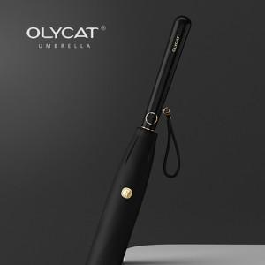 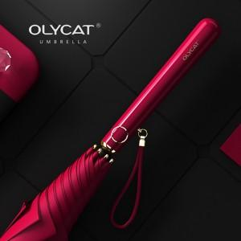 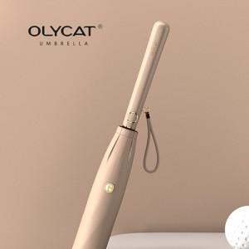

【상세/제작정보】

【인쇄/포장옵션】 | 실크, 원단인쇄 / OPP(비닐)

【공급단가】 | 수량 | 100~ | 300~ | 500~ | 1,000~ | 3,000~
*VAT별도 | 단가 | 24,980원 | 24,600원 | 24,020원 | 23,060원 | 22,100원

【상품 URL】 | https://dev.easy1.co.kr:443/src/goods_detail.php?gdno=3001

